Спецификация
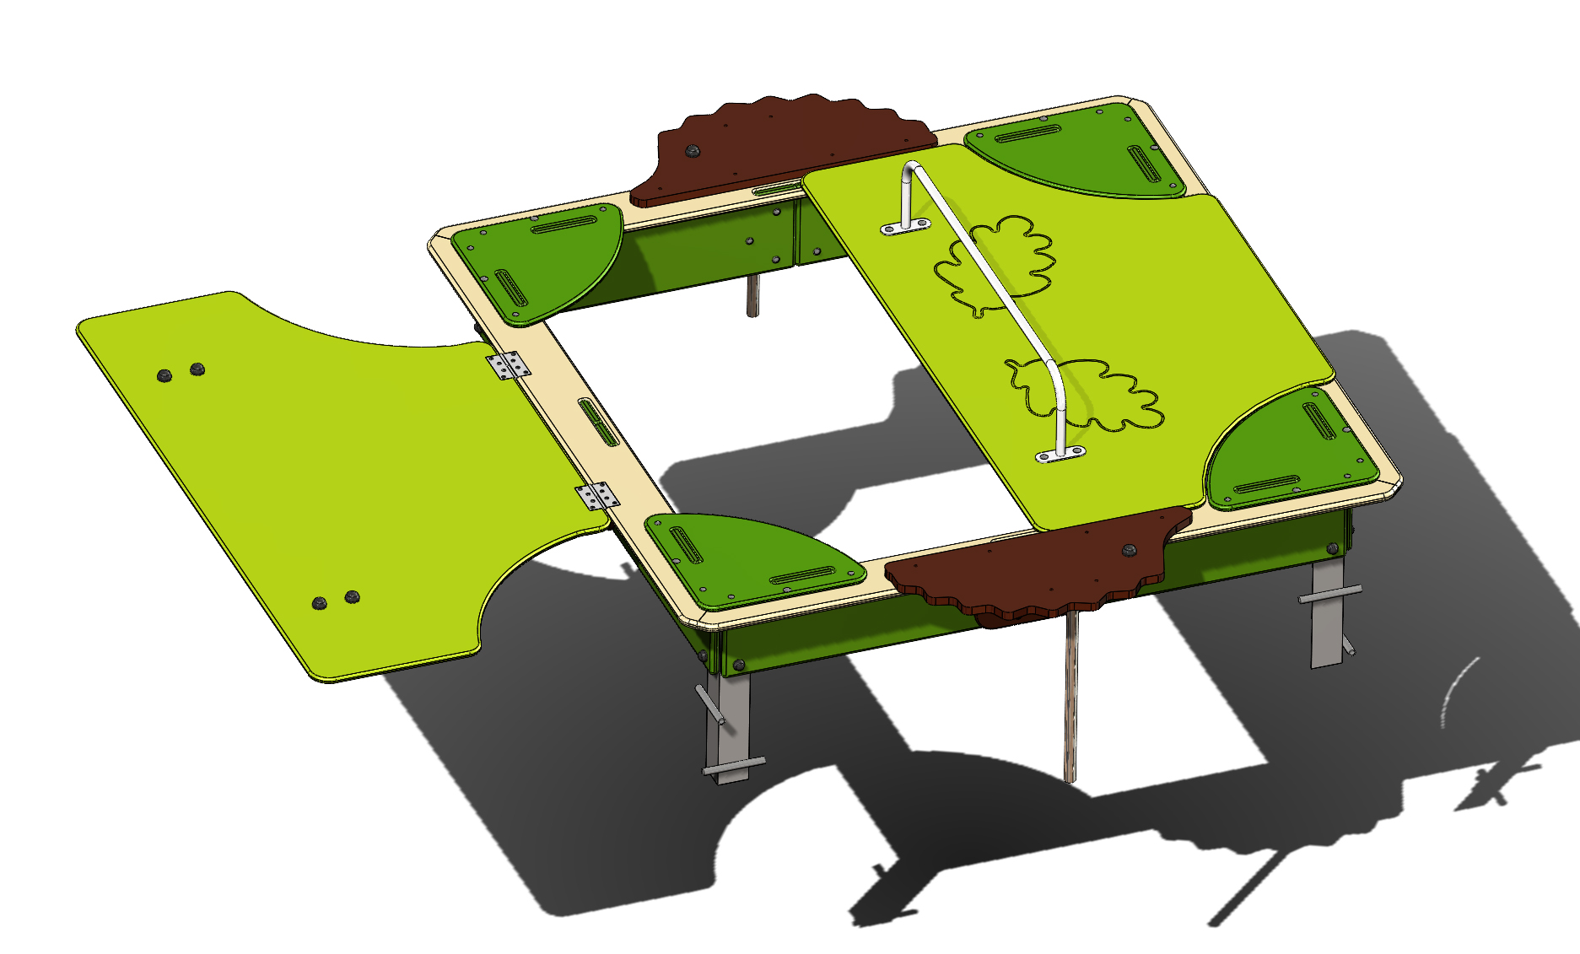
№ п/п | Артикул | Наименование | Кол-во | Изображение | цвет | Длина, м | Ширина, м | Высота, м | Объем, м3
СБОРОЧНЫЕ ЕДИНИЦЫ
1 | 0002МП | Закладная для песочницы (уголок 50х50х500) | 4 |  |  | 0.3 | 0.1 | 0.1 | 0.003
2 | 0001МП | Ручка песочницы ПСР-1.04 | 2 |  | 7015 | 0.075 | 0.075 | 0.26 | 0.001
3 | 0003МП | Уголок 55x55x40 | 10 |  | 7015 | 0.062 | 0.062 | 0.04 | 0.000
4 | 000003_П | Борт верхний (песочницы)_ПНД | 4 |  | 6039 | 1.76 | 0.145 | 0.021 | 0.005
5 | 000004_П | Борт боковой (песочницы)_ПНД | 8 |  | 1023 | 0.76 | 0.224 | 0.021 | 0.004
6 | 000002_П | Соединитель бортов (песочницы)_ПНД | 4 |  | 6039 | 0.3 | 0.2 | 0.015 | 0.001
7 | 000005_П | Столик угловой (песочницы)_ПНД | 4 |  | 6010 | 0.411 | 0.411 | 0.015 | 0.003
8 | 002172_П | Крышка песочницы ПСР-1.53 с выбокой "дубовый лист" (1590х875) | 2 | 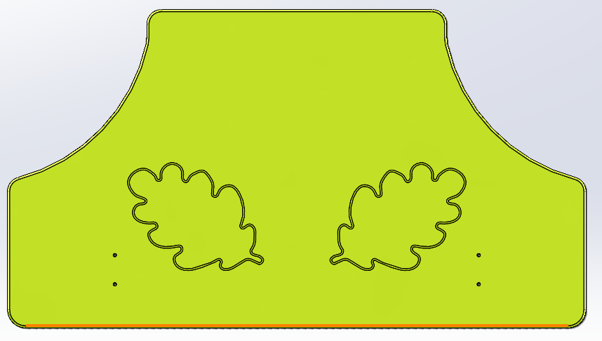 | 6039 | 1.59 | 0.875 | 0.021 | 0.029
9 | 002173_П | Ежик песочницы ПСР-1.53 (741х314) | 2 |  | 8014 | 0.741 | 0.314 | 0.021 | 0.005
10 | 0004МП | Подпорка головы (песочница-букашка) | 2 |  | 7015 | 0.062 | 0.062 | 0.04 | 0.000

ПОКУПНЫЕ ИЗДЕЛИЯ
11 |  | Колпачок пластиковый составной М6-27 | 90 |  | Цвет, RAL черный | 0.027 | 0.027 | 0.016 | 0.000
12 |  | Колпачок пластиковый составной М8-32 | 16 |  | Цвет, RAL черный | 0.032 | 0.032 | 0.016 | 0.000

 |  | Болт М6х40 мебельный с полукр.гол. и усом | 32
 |  | Болт мебельный М6х55 DIN607 | 58
 |  | Болт мебельный М8х55 DIN607 | 16
 |  | Шайба М6 увел. | 90
 |  | Шайба М8 плоская | 16
 |  | Гайка М6 шестигранная | 90
 |  | Гайка М8 шестигранная | 16
 |  | 3,5х25 Саморез по г/к окс.круп.резьба | 16
 |  | Петля карточная BF 2 (50 мм) СР Хром | 4

